상품제안서
아이리버 메탈 접이식 스마트폰 거치대 | 상품코드: S45433

 |  |  |  |  |  |  | 02-713-8555 | www.synergygift.co.kr
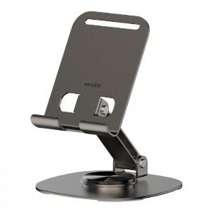 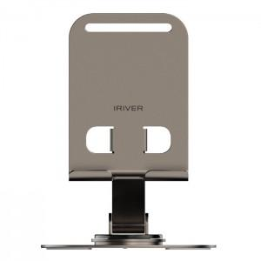 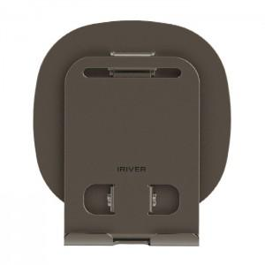

【상세/제작정보】 | <p style="text-align: center; " align="center"><span style="font-size: 14pt;">※ 스티커 제작 및 부착 별도문의바랍니다.</span></p>

【인쇄/포장옵션】 | 레이저 / 포장지포장

【공급단가】 | 수량 | 50~ | 100~ | 500~ | 1,000~ | 3,000~
*VAT별도 | 단가 | 4,330원 | 4,160원 | 3,870원 | 3,790원 | 3,720원

【상품 URL】 | https://www.synergygift.co.kr:443/src/goods_detail.php?gdno=45433

